Статус исправлений
Раздел | Что было в Excel | Статус | Что сделано | Как проверено | Скриншот-подтверждение
Меню аватара | Лишние пункты: «Мои поездки», «Приглашения», «Избранное», дубль «Уведомления». | ✓ Готово | Меню сокращено до понятных пунктов: профиль, помощь, выход. Дубли и незапущенные разделы убраны. | Открыто меню пользователя: лишних пунктов нет. | 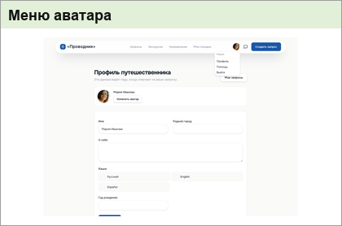 см. скриншот ниже
Вход / регистрация | Непонятные обещания про бесплатность, честную цену и поддержку; визуально «криво»; телефон можно использовать повторно. | ✓ Готово | Текст переписан конкретно и аккуратно. Нижний переключатель выровнен. Повторное использование одного телефона заблокировано на уровне проверки и хранения данных. | Проверены экран входа на настольной и мобильной версиях и сценарий повторного телефона. | 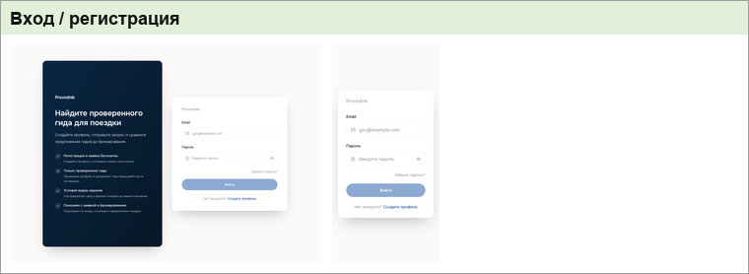 см. скриншот ниже
Профиль путешественника | Дублирующие заголовки «Кабинет / Профиль / Профиль путешественника»; жалоба на второй курсор. | ✓ Готово | Заголовки упрощены до одного смысла: «Профиль путешественника». Блок готовности переименован, чтобы не дублировать страницу. | Страница открыта и проверена: один главный заголовок, дубли убраны. Второй курсор в чистом браузере не воспроизведён. | 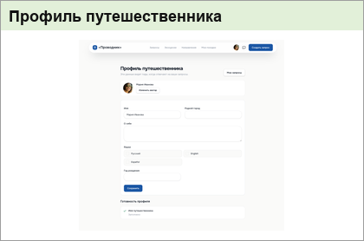 см. скриншот ниже
Стать гидом | Убрать «Зарабатывайте на авторских экскурсиях», убрать нерелевантный блок, добавить аккредитацию. | ✓ Готово | Позиционирование переписано: акцент на аккредитированных гидах. Нереалистичный блок про доходы убран. | Проверены настольной и мобильной версиях версии страницы. |  см. скриншот ниже
Профиль гида | Кнопка «Сохранить» залезала на текст; блок «О себе» падал при сохранении. | ✓ Готово | Кнопка перенесена в отдельную нижнюю зону формы. Ошибка специализаций исправлена, сохранение показывает нормальный результат. | Проверено сохранение профиля гида и отображение формы без наложений. | 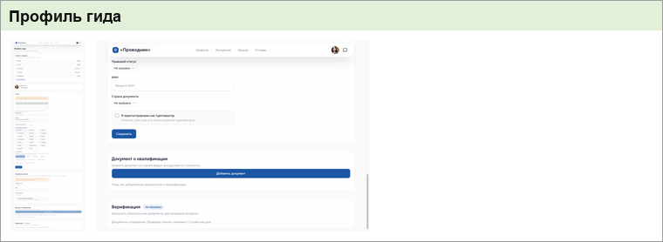 см. скриншот ниже
Карточка запроса | Хлебные крошки «Поездки > Россия > Москва» были некликабельны и неправильны по смыслу. | ✓ Готово | Хлебные крошки переименованы в «Запросы» и сделаны кликабельными там, где это уместно. Лишняя «Россия» убрана. | Проверена карточка запроса: «Поездки» больше не используется. | 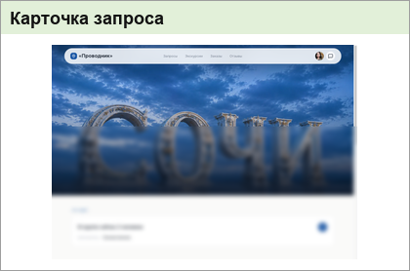 см. скриншот ниже
Админка гидов | Раздел гидов не давал понятно проверить, дошла ли заявка. | ✓ Готово | Очередь заявок сделана устойчивой: при нормальной загрузке видны заявки, при проблеме показывается понятное состояние. | Проверен раздел заявок гидов: заявки отображаются, состояние ошибки стало понятным. | 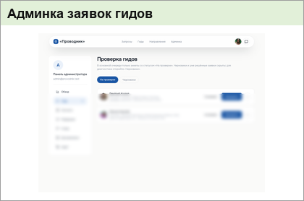 см. скриншот ниже
Русский / Английский | В листе только языковые заголовки без конкретной ошибки. | Проверено, без изменения | Отдельная правка не требовалась: в Excel нет описанного дефекта. | Проверено по содержанию листа. | Отдельного скриншота нет: на листе только языковые заголовки без описания дефекта.

